상품제안서
프리그 6K 5단 수동 초미니 파우치 양우산 UPF50+ | 상품코드: S47183

 |  |  |  |  |  |  | 02-713-8555 | www.synergygift.co.kr
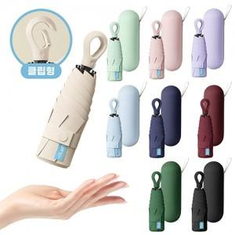

【상세/제작정보】

【인쇄/포장옵션】 | 케이스 실크1도, 원단 실크1도 / 포장지포장

【공급단가】 | 수량 | 50~ | 100~ | 300~ | 1,000~ | 3,000~
*VAT별도 | 단가 | 8,450원 | 7,990원 | 7,600원 | 7,410원 | 7,280원

【상품 URL】 | https://www.synergygift.co.kr:443/src/goods_detail.php?gdno=47183

